2.Use Case
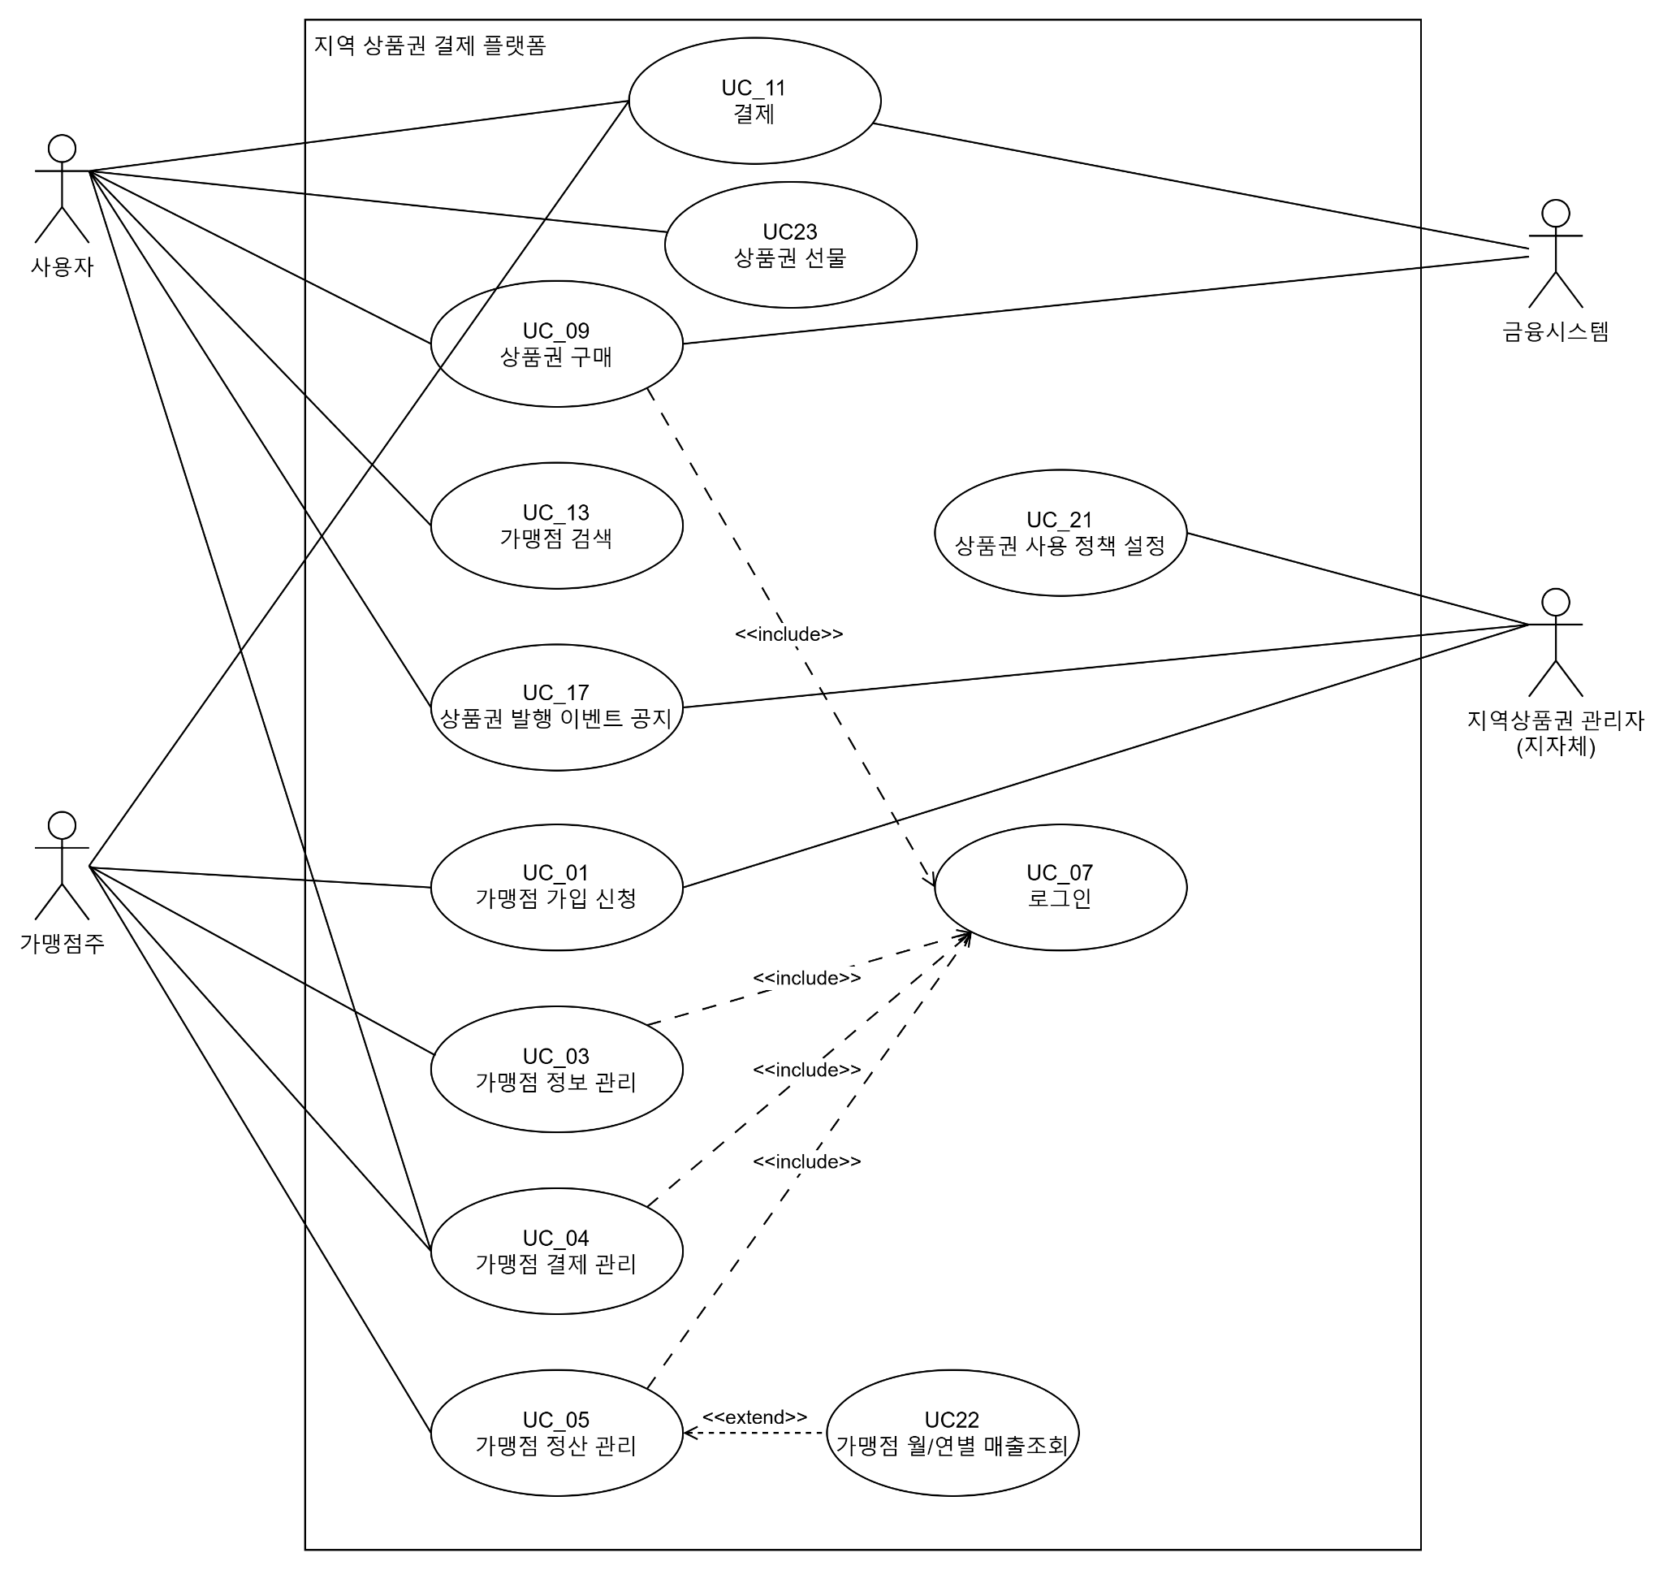

%3CmxGraphModel%3E%3Croot%3E%3CmxCell%20id%3D%220%22%2F%3E%3CmxCell%20id%3D%221%22%20parent%3D%220%22%2F%3E%3CmxCell%20id%3D%222%22%20parent%3D%221%22%20style%3D%22ellipse%3BwhiteSpace%3Dwrap%3Bhtml%3D1%3BshapeInside%3D1%3B%22%20value%3D%22%EB%A1%9C%EA%B7%B8%EC%9D%B8%26lt%3Bdiv%26gt%3B%26lt%3Bbr%2F%26gt%3B%26lt%3B%2Fdiv%26gt%3B%22%20vertex%3D%221%22%3E%3CmxGeometry%20height%3D%2280%22%20width%3D%22120%22%20x%3D%22310%22%20y%3D%22320%22%20as%3D%22geometry%22%2F%3E%3C%2FmxCell%3E%3CmxCell%20id%3D%223%22%20edge%3D%221%22%20parent%3D%221%22%20style%3D%22edgeStyle%3Dnone%3Bhtml%3D1%3BstartArrow%3Dopen%3BendArrow%3Dnone%3BstartSize%3D12%3BverticalAlign%3Dbottom%3Bdashed%3D1%3BlabelBackgroundColor%3Dnone%3Brounded%3D0%3B%22%20value%3D%22%26amp%3Blt%3B%26amp%3Blt%3Bextend%26amp%3Bgt%3B%26amp%3Bgt%3B%22%3E%3CmxGeometry%20relative%3D%221%22%20width%3D%22160%22%20as%3D%22geometry%22%3E%3CmxPoint%20x%3D%22430%22%20y%3D%22359.5%22%20as%3D%22sourcePoint%22%2F%3E%3CmxPoint%20x%3D%22550%22%20y%3D%22359.5%22%20as%3D%22targetPoint%22%2F%3E%3C%2FmxGeometry%3E%3C%2FmxCell%3E%3CmxCell%20id%3D%224%22%20parent%3D%221%22%20style%3D%22ellipse%3BwhiteSpace%3Dwrap%3Bhtml%3D1%3BshapeInside%3D1%3B%22%20value%3D%22%EA%B3%84%EC%A0%95%20%EB%93%B1%EB%A1%9D%26lt%3Bdiv%26gt%3B%26lt%3Bbr%2F%26gt%3B%26lt%3B%2Fdiv%26gt%3B%22%20vertex%3D%221%22%3E%3CmxGeometry%20height%3D%2280%22%20width%3D%22120%22%20x%3D%22550%22%20y%3D%22320%22%20as%3D%22geometry%22%2F%3E%3C%2FmxCell%3E%3CmxCell%20id%3D%225%22%20parent%3D%221%22%20style%3D%22ellipse%3BwhiteSpace%3Dwrap%3Bhtml%3D1%3BshapeInside%3D1%3B%22%20value%3D%22%26lt%3Bdiv%26gt%3B%EA%B0%80%EB%A7%B9%EC%A0%90%20%EA%B2%80%EC%83%89%26lt%3B%2Fdiv%26gt%3B%22%20vertex%3D%221%22%3E%3CmxGeometry%20height%3D%2280%22%20width%3D%22120%22%20x%3D%22310%22%20y%3D%22450%22%20as%3D%22geometry%22%2F%3E%3C%2FmxCell%3E%3CmxCell%20id%3D%226%22%20edge%3D%221%22%20parent%3D%221%22%20source%3D%227%22%20style%3D%22edgeStyle%3DorthogonalEdgeStyle%3Brounded%3D0%3BorthogonalLoop%3D1%3Bjetty

4.Domain Model
DID | Domain | 설명
D1 | 사용자 | 사용자 관련 정보 관리
D2 | 가맹점주 | 가맹점주 관련 정보 관리
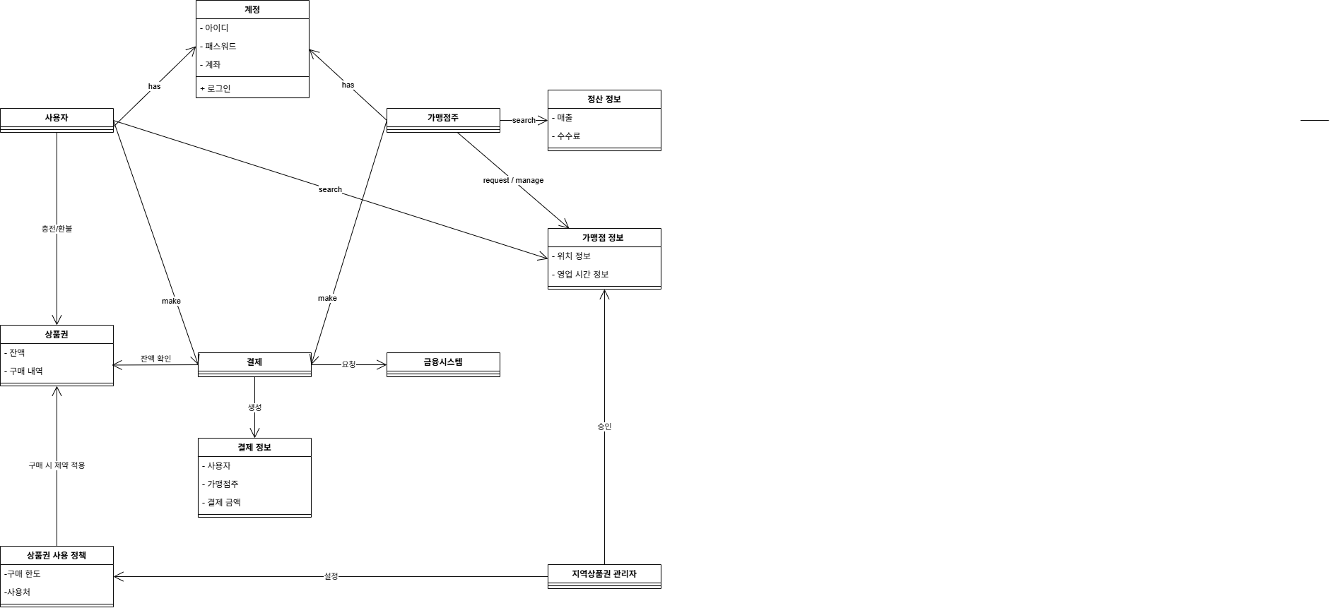
D3 | 계정 | 계정 관련 정보 저장
D4 | 정산정보 | 가맹점주 정산 정보 관리
D5 | 가맹점 정보 | 가맹점주 별 가맹정 정보 관리
D6 | 결제 | 결제 관련 로직 처리
D7 | 결제 정보 | 결제 정보를 저장하기 위한 타입 정의
D8 | 상품권 | 유저별 상품권 관련 로직 처리
D9 | 상품권 사용 정책 | 지역별 상품권 사용정책 관리
D10 | 지역 상품권 관리자 | 지역 상품권 관리자 정보 저장

5.System Sequence Diagram
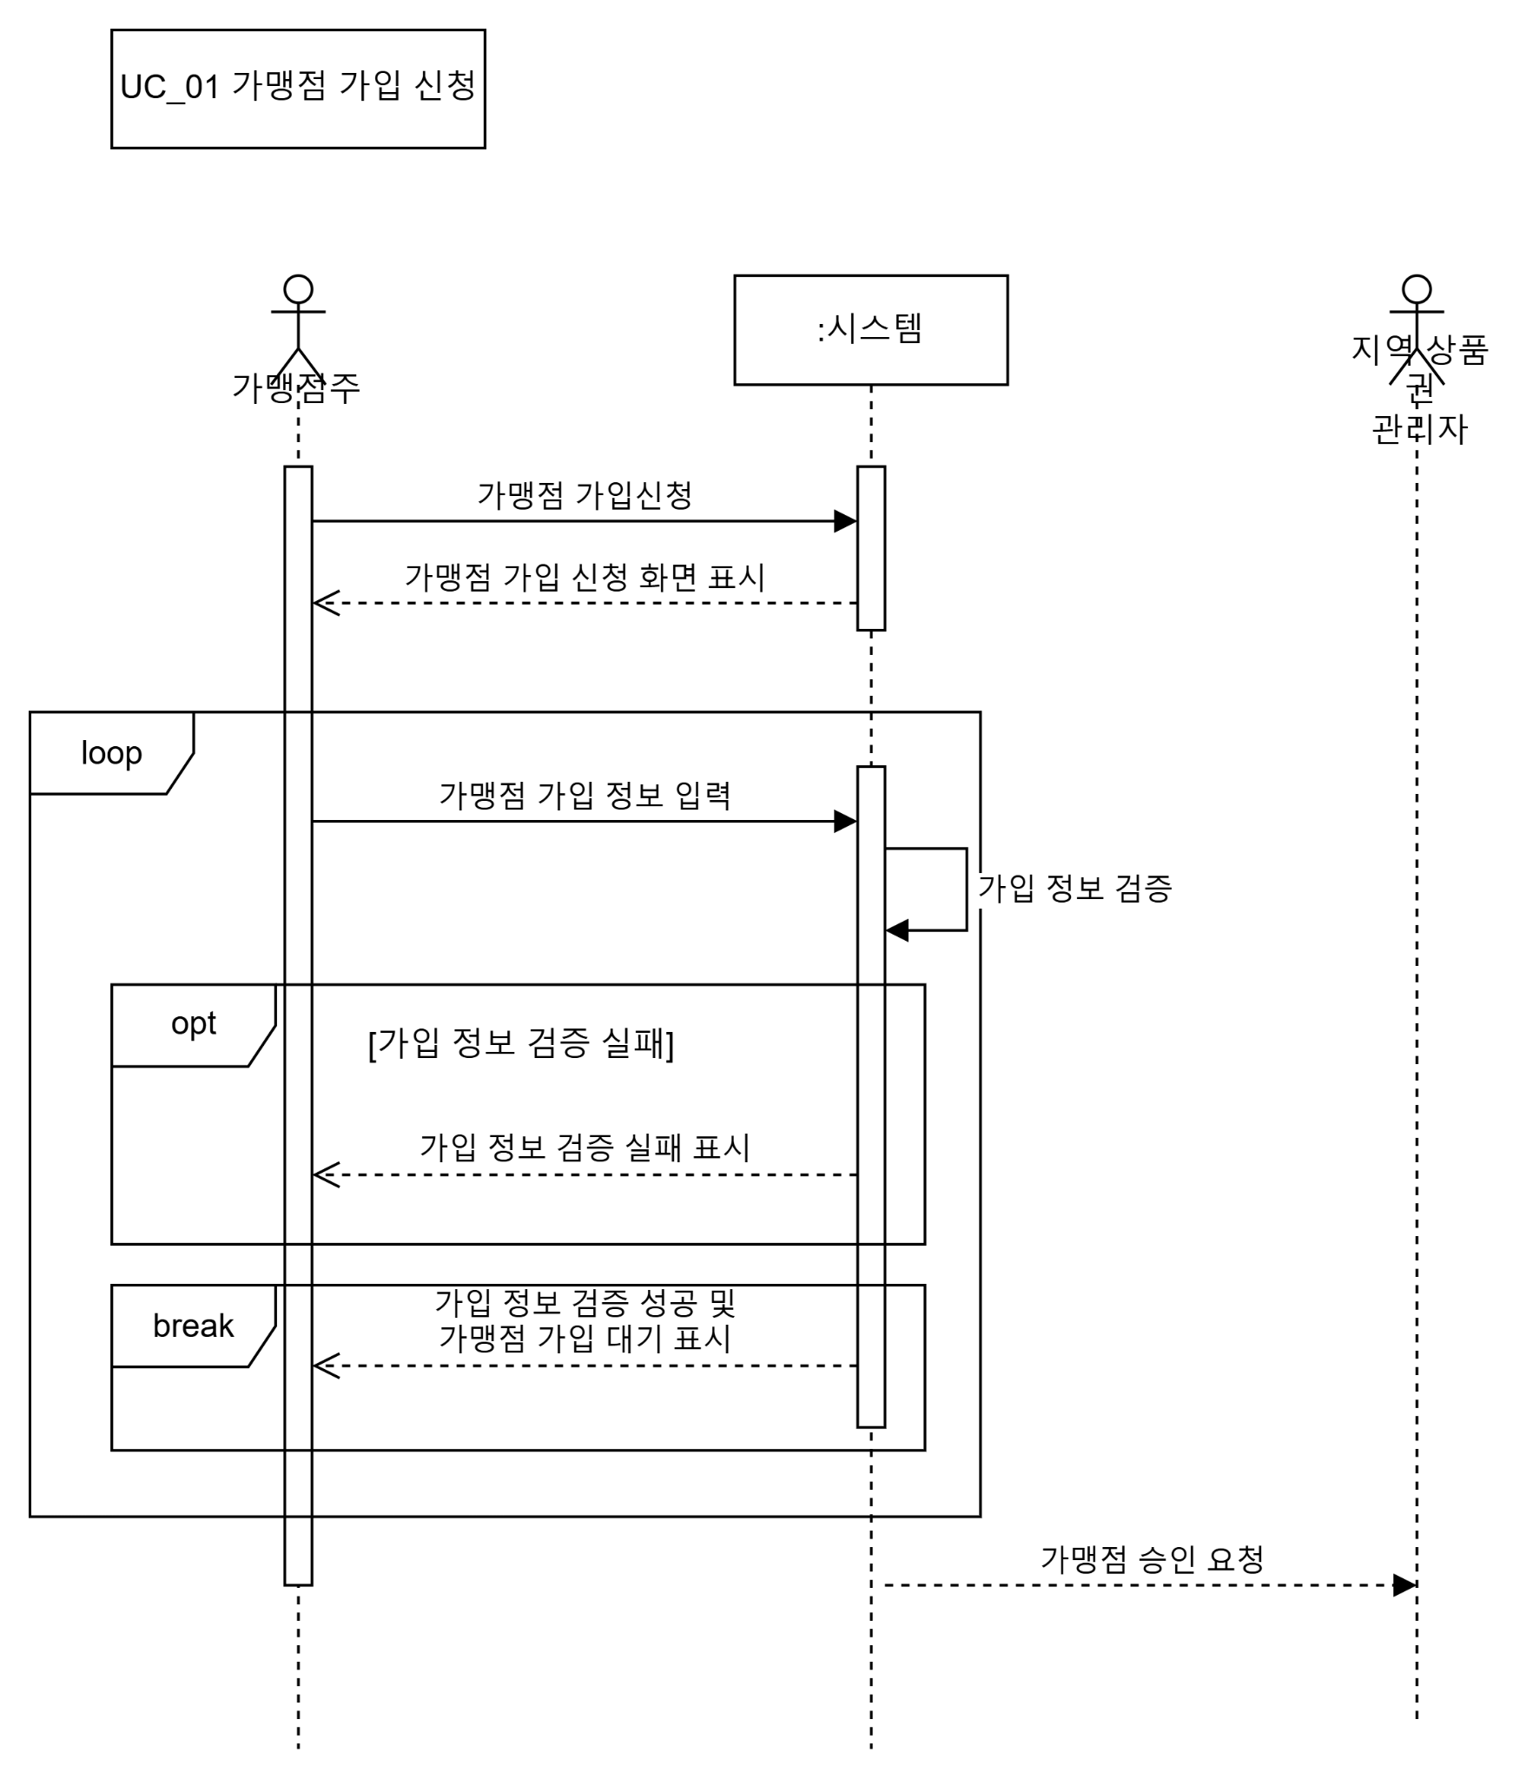
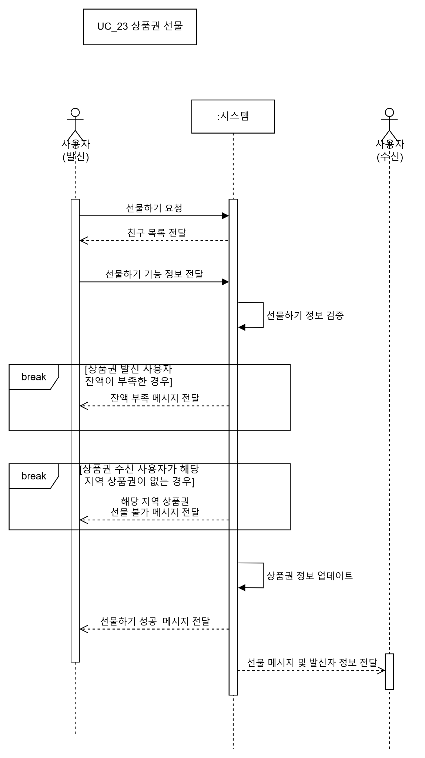
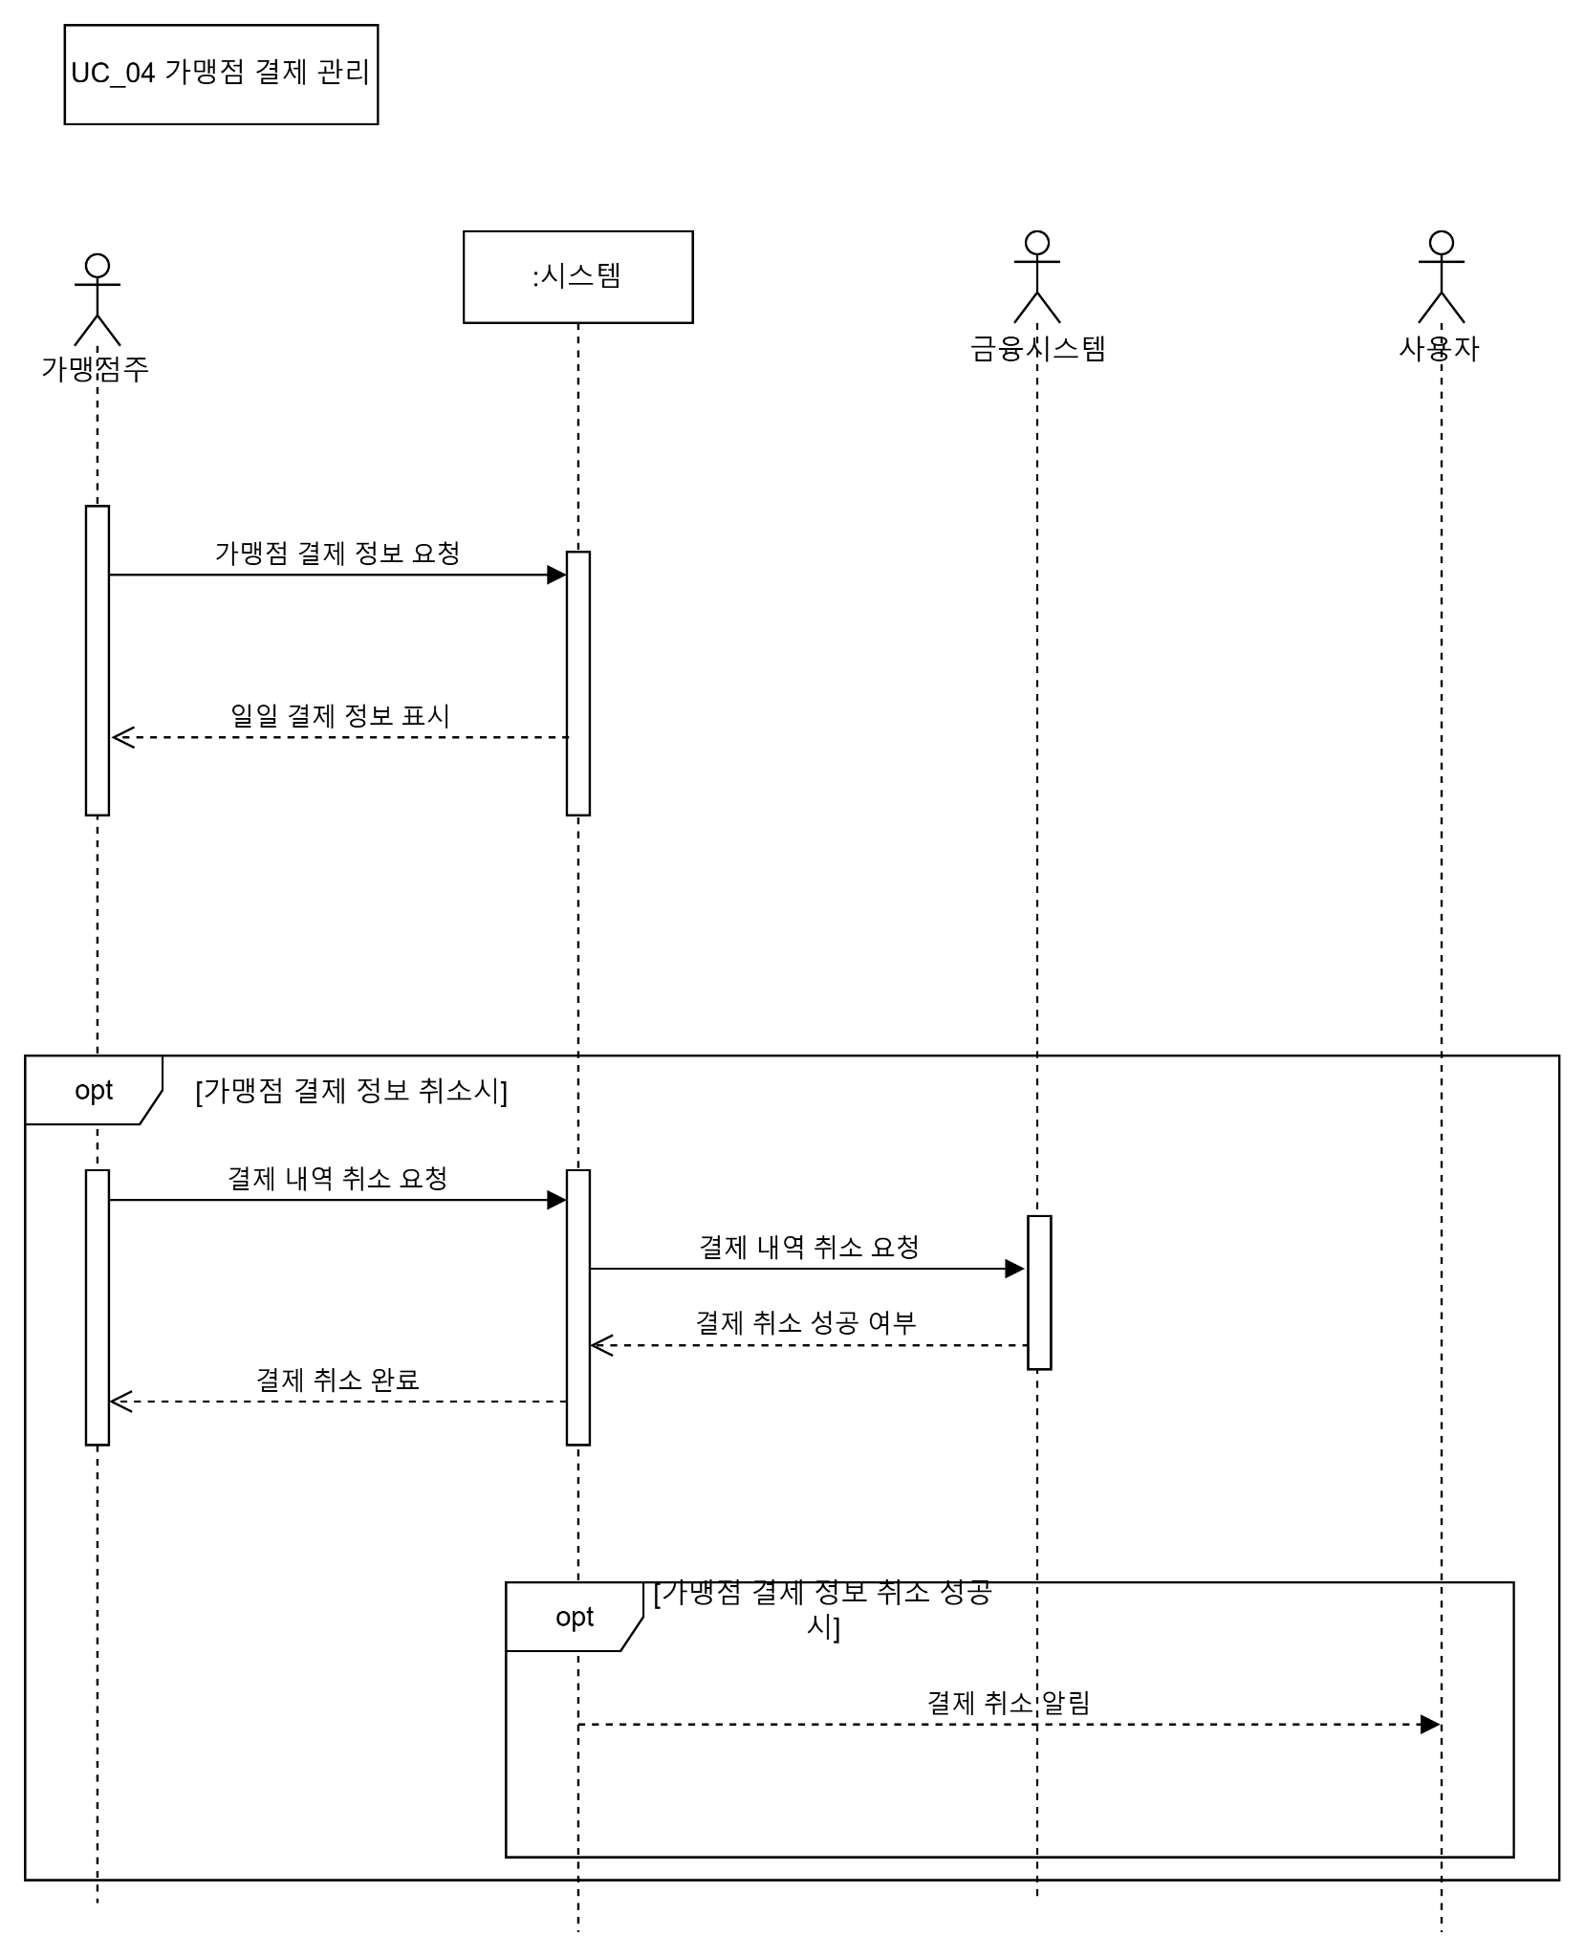
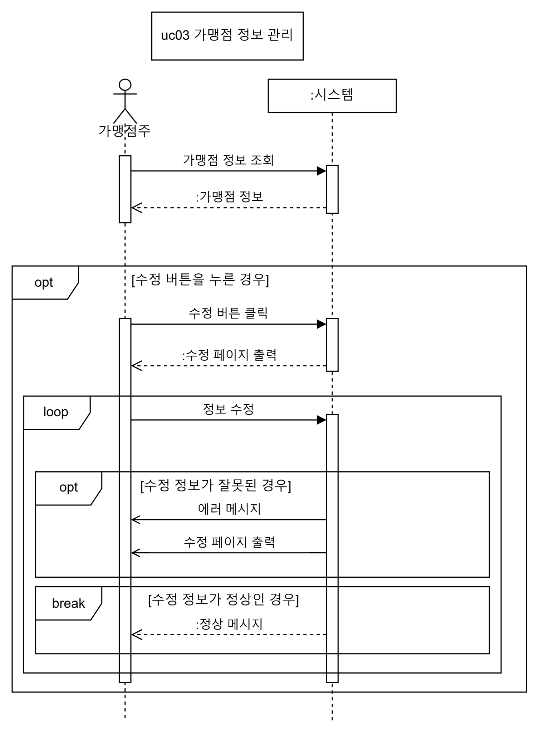

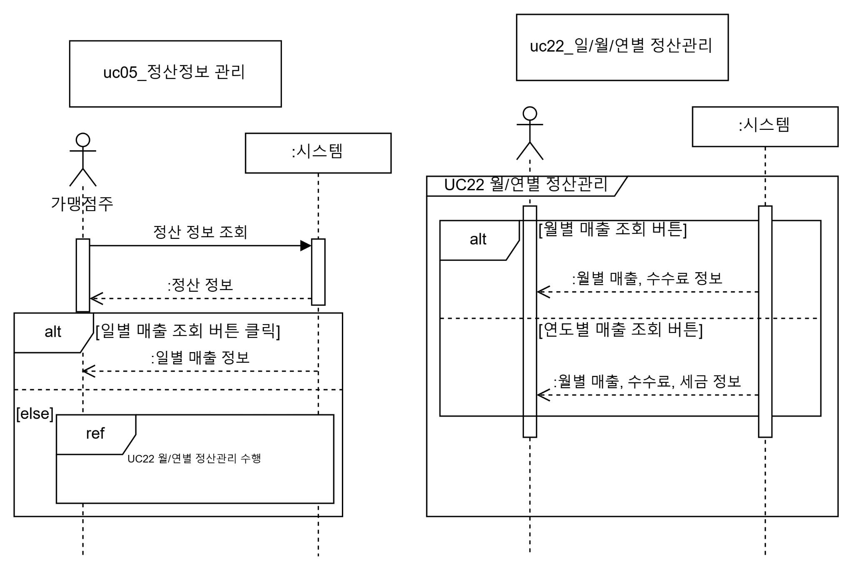

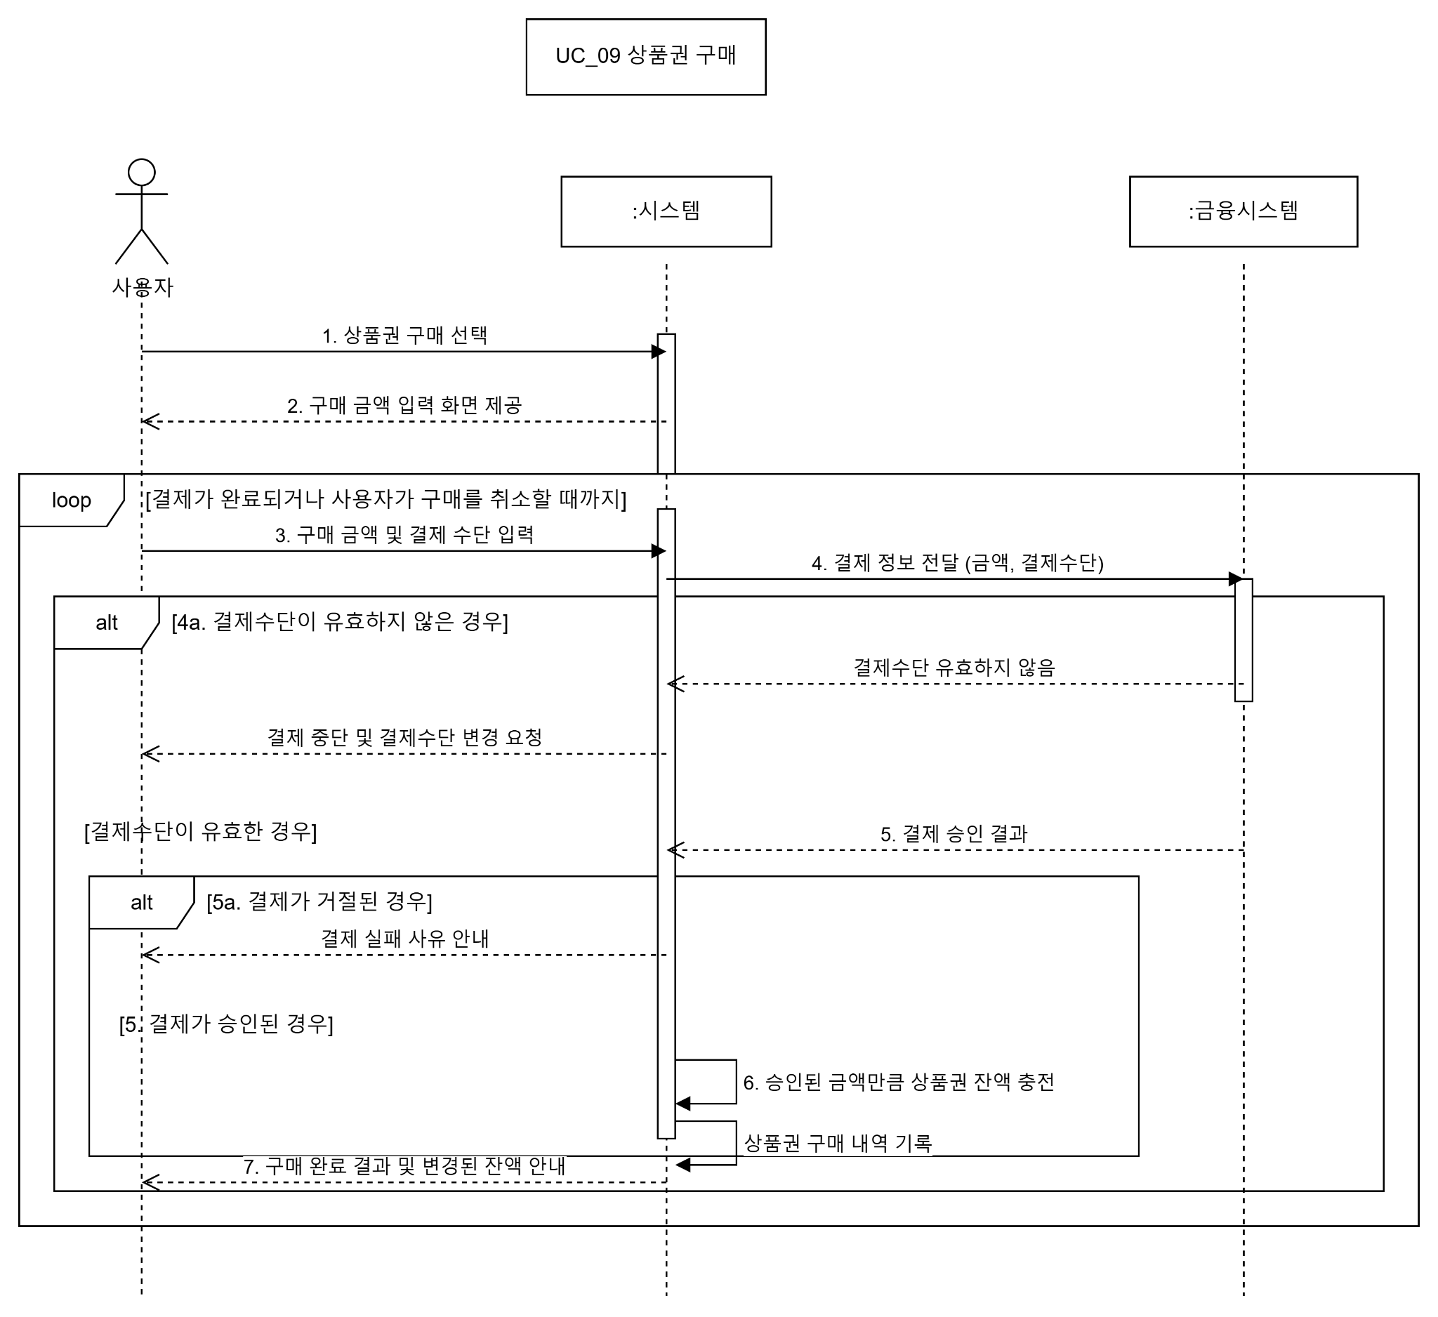

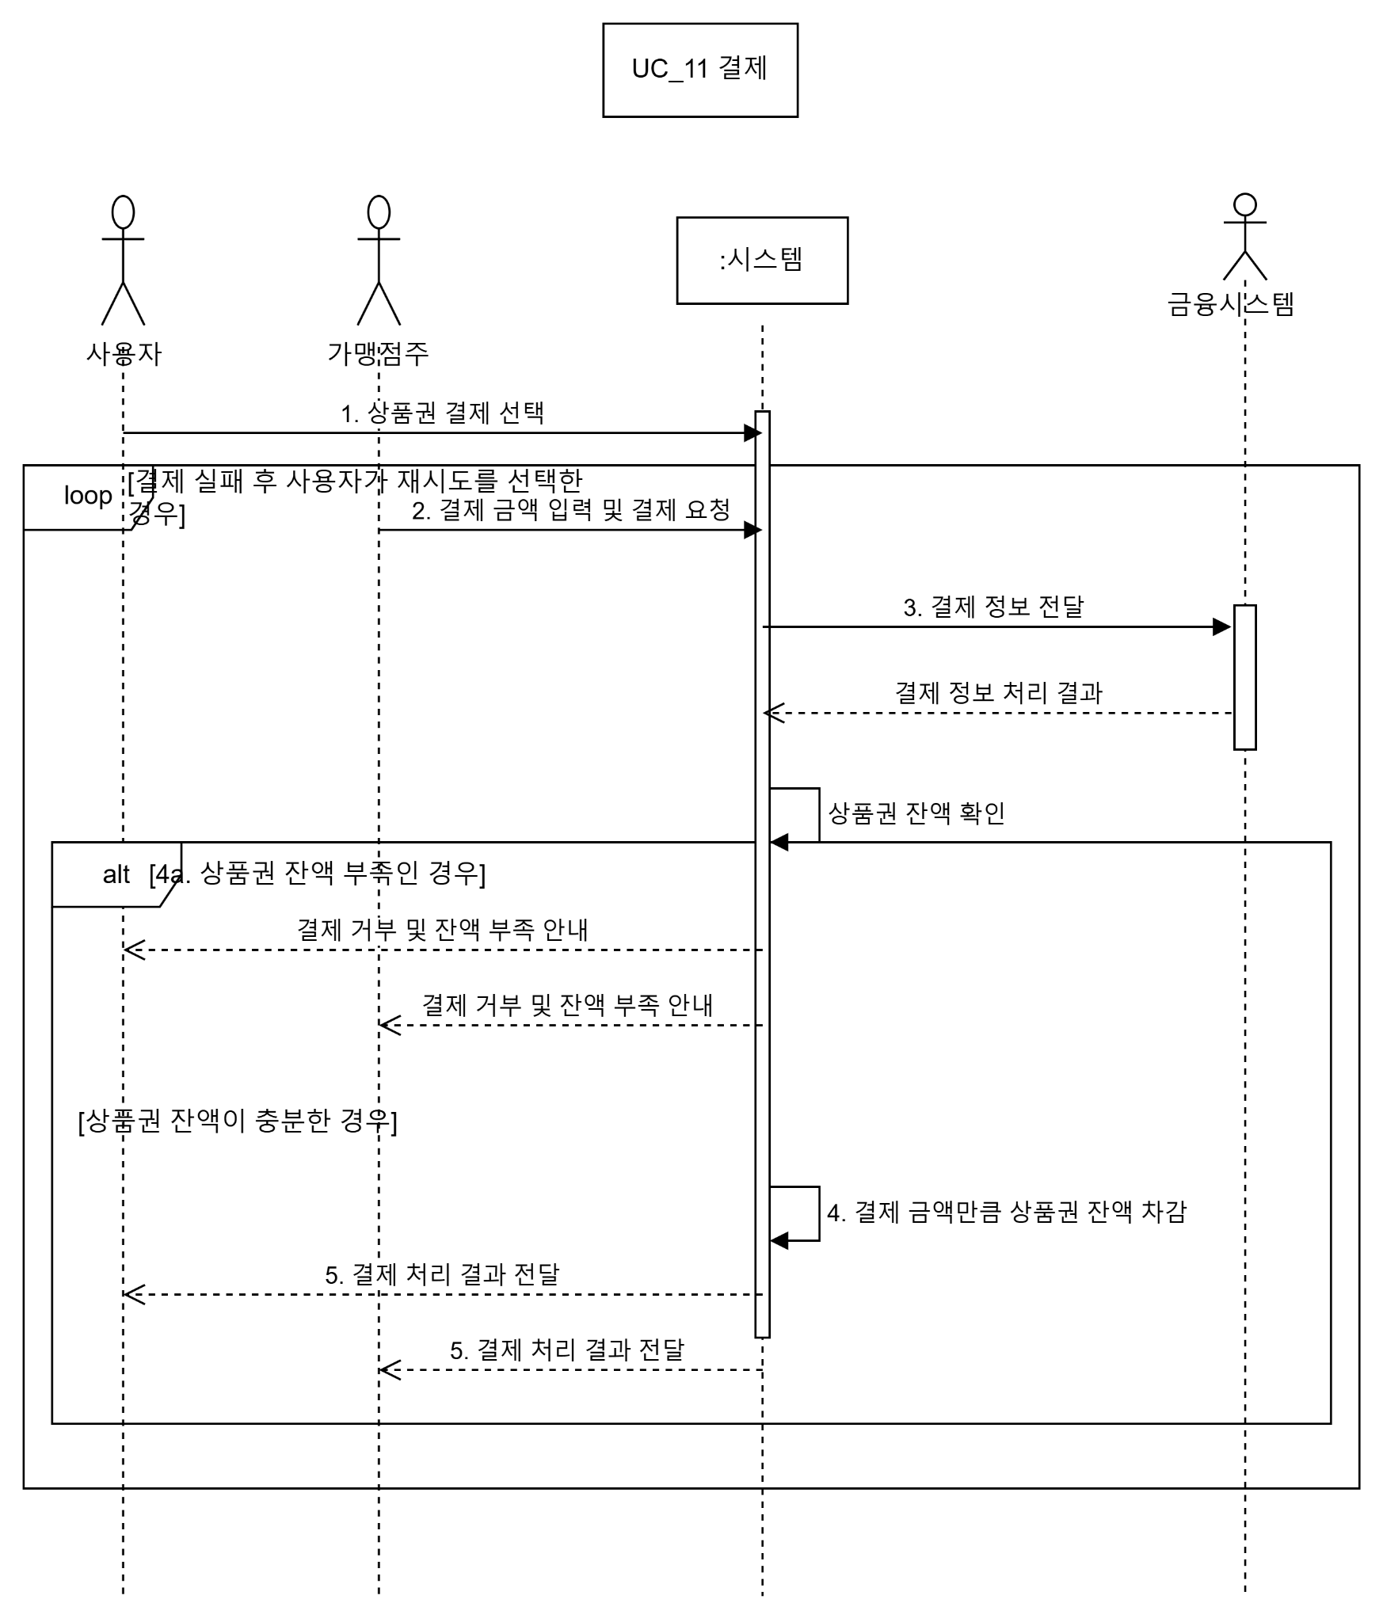

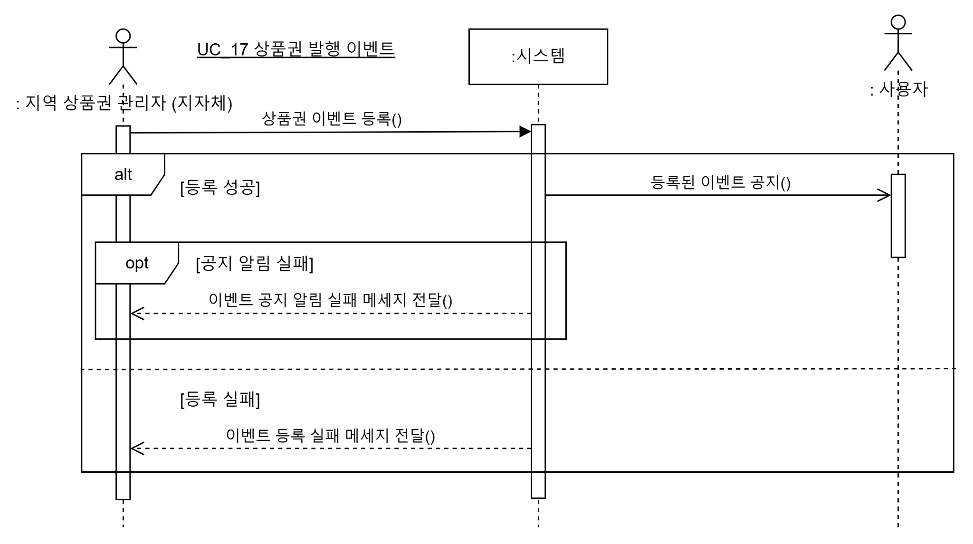
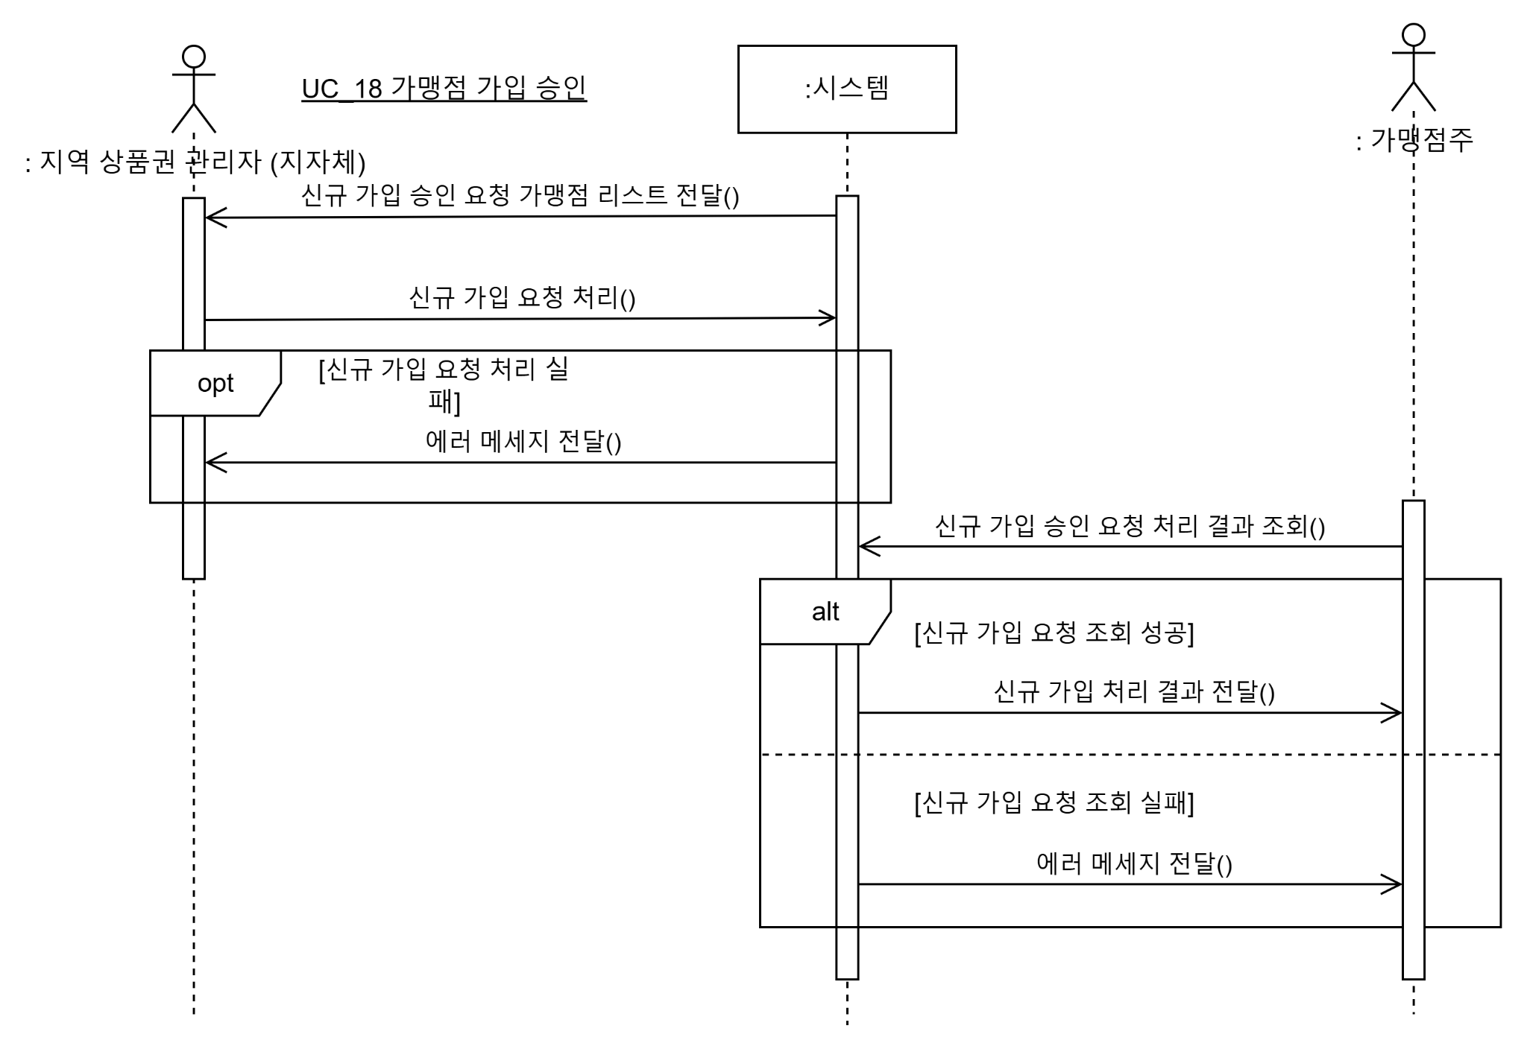

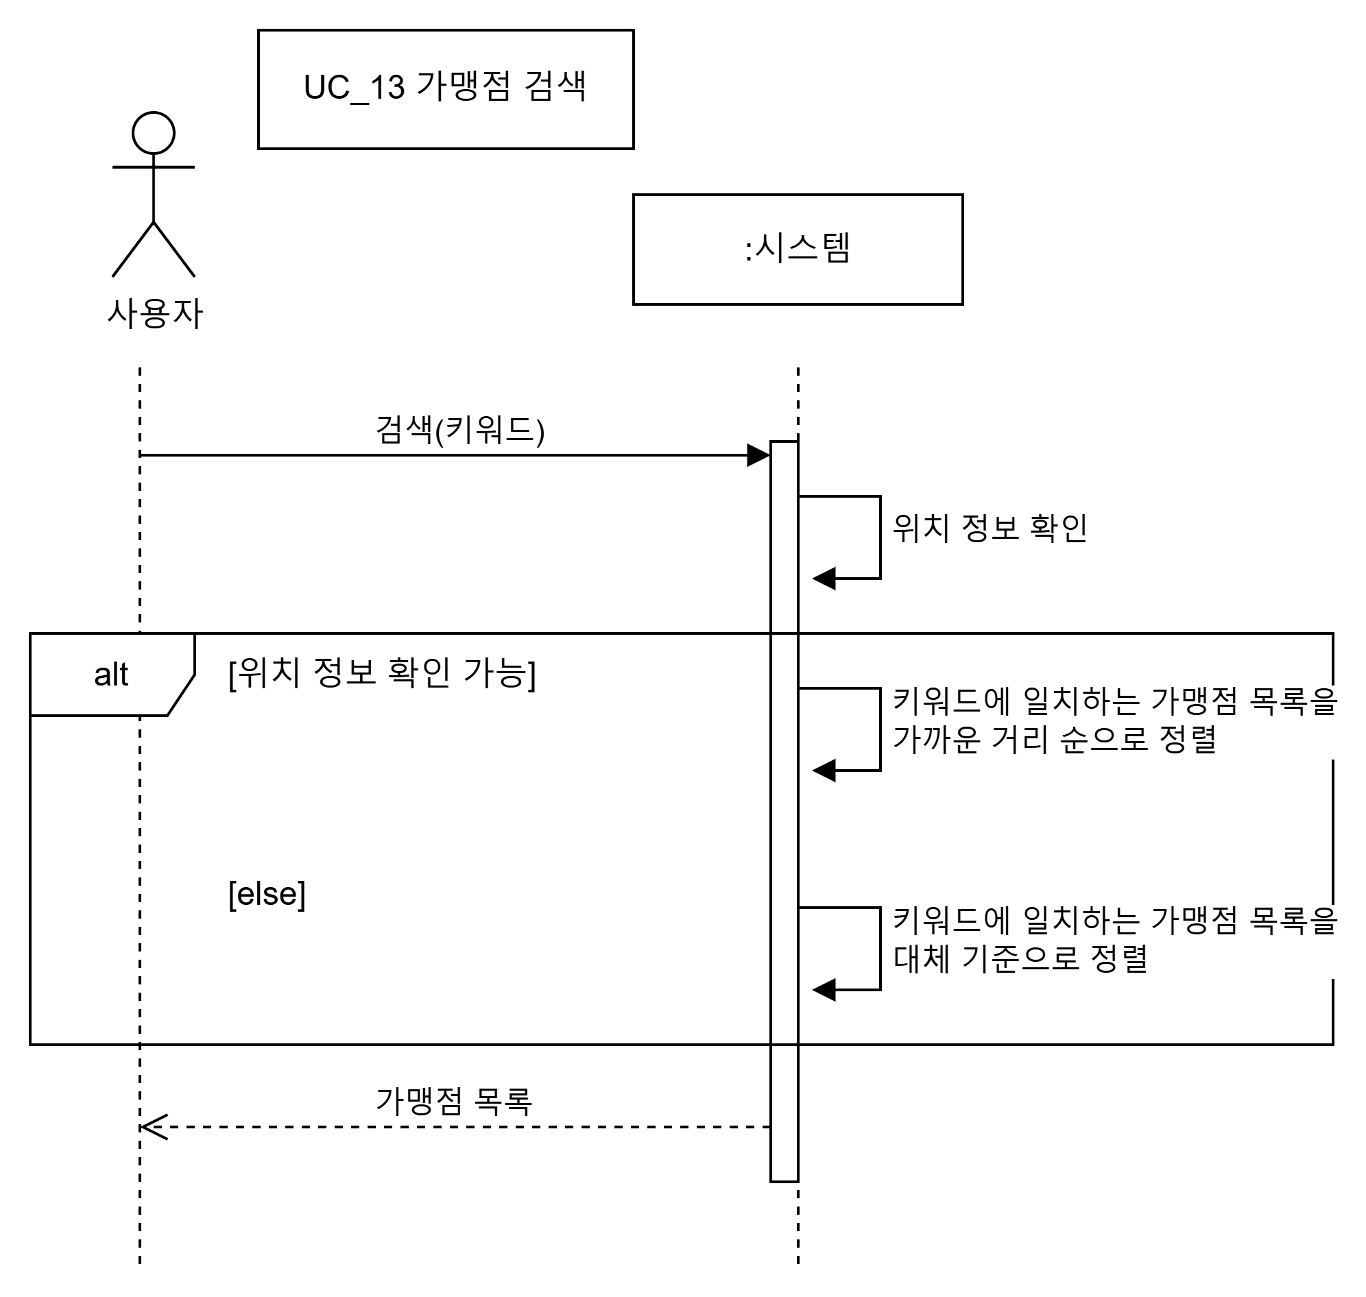

6.Sequence Diagram
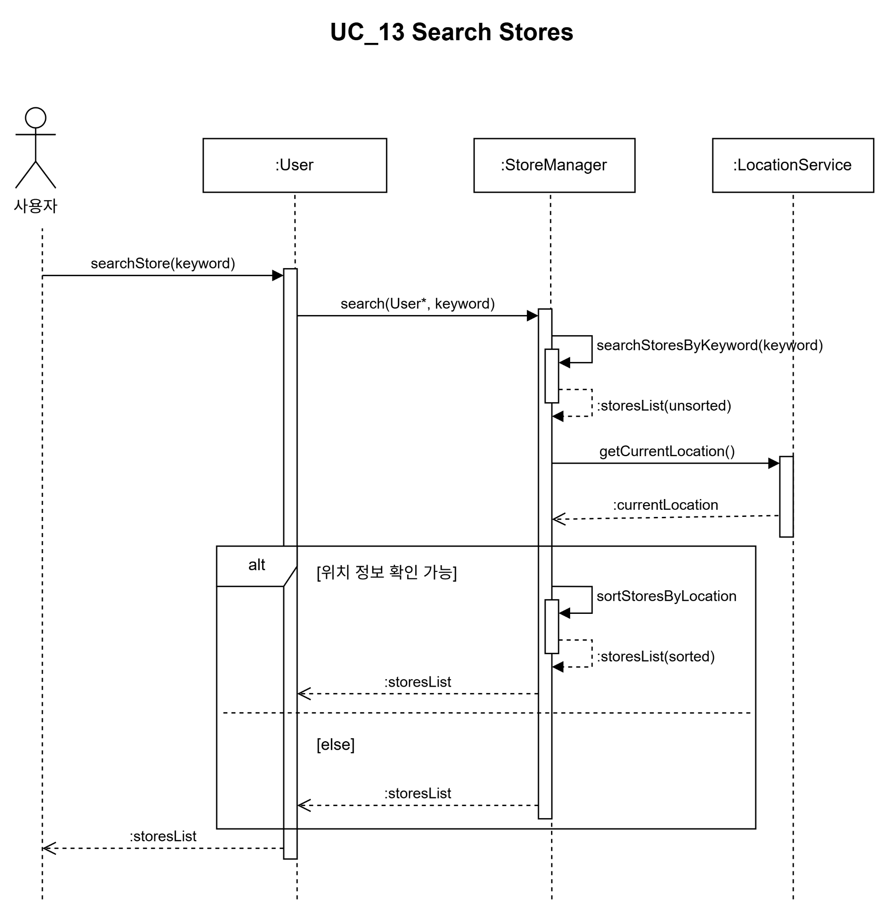
1.UC01, UC18, UC19
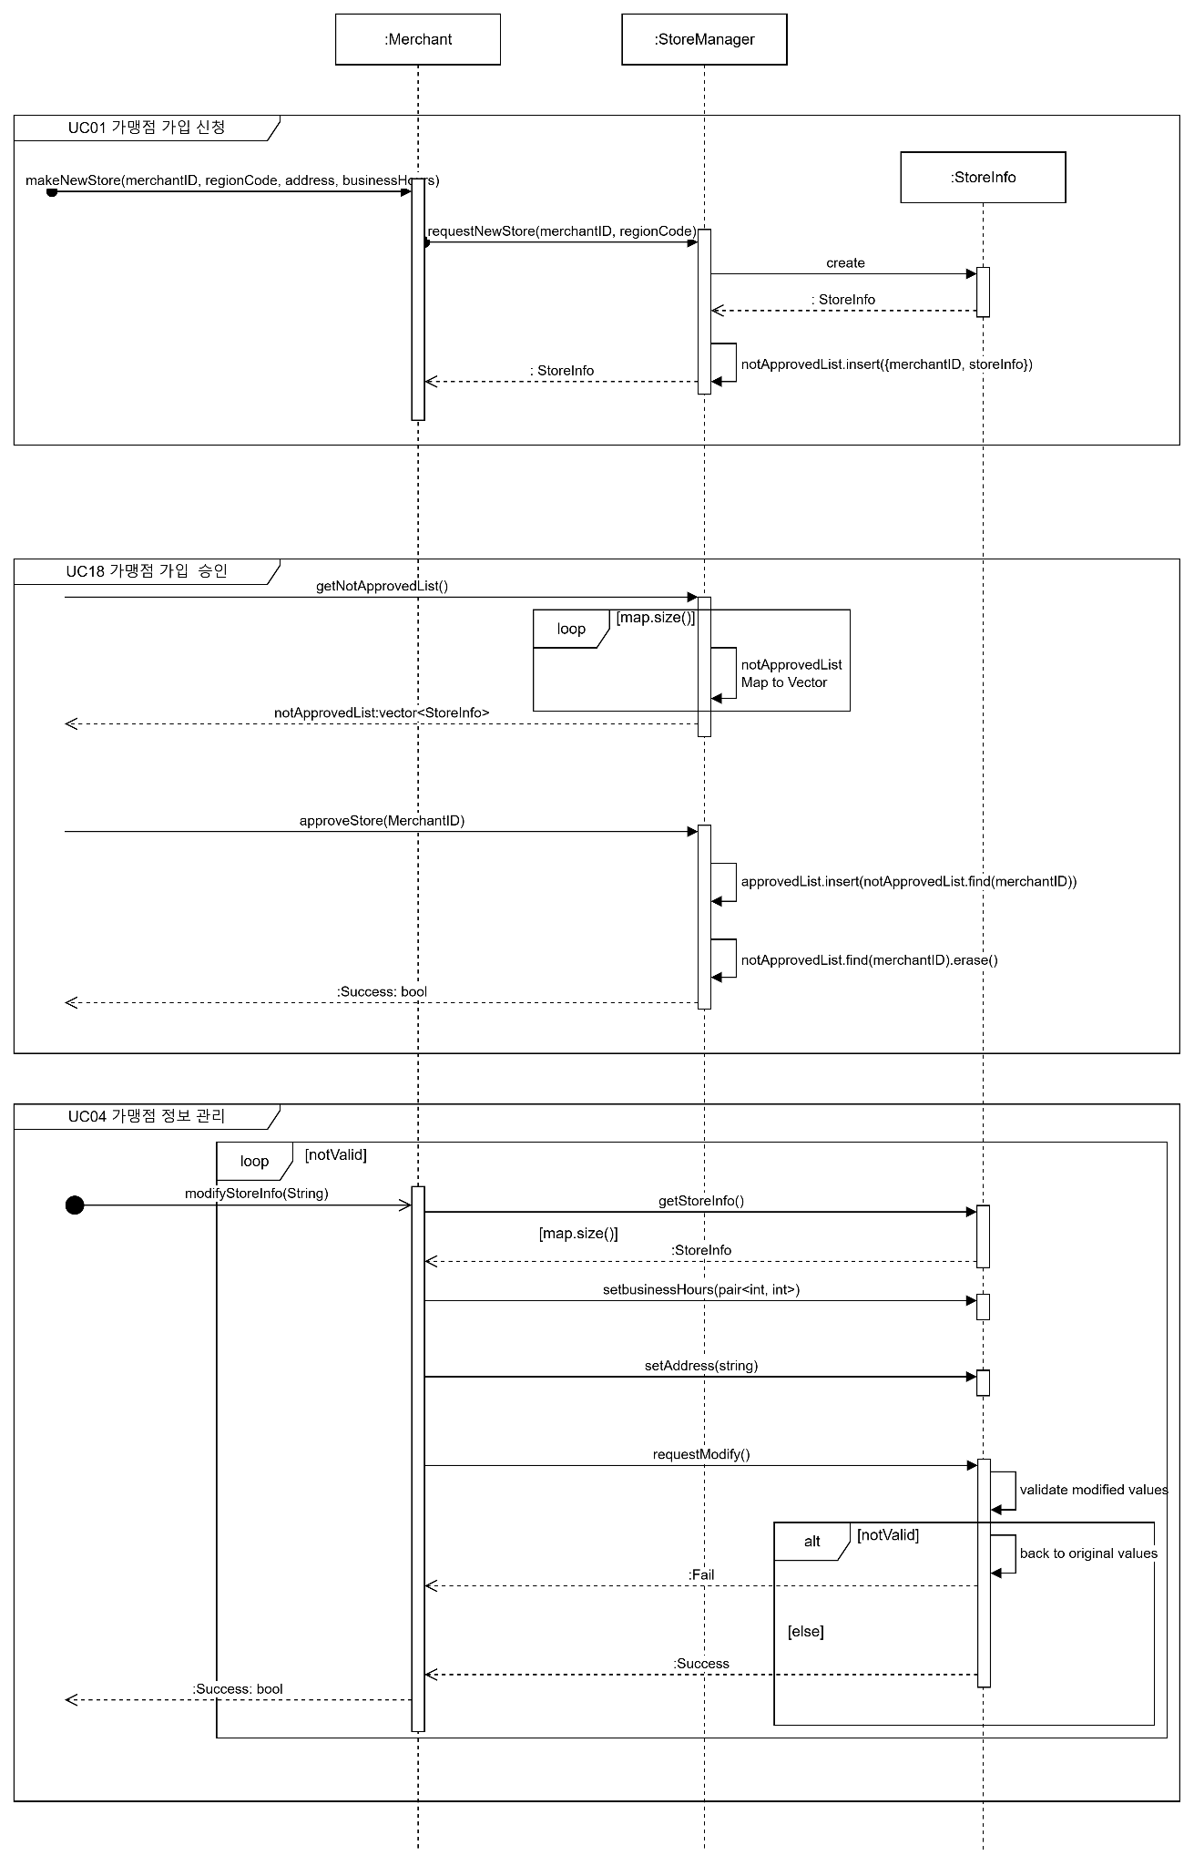

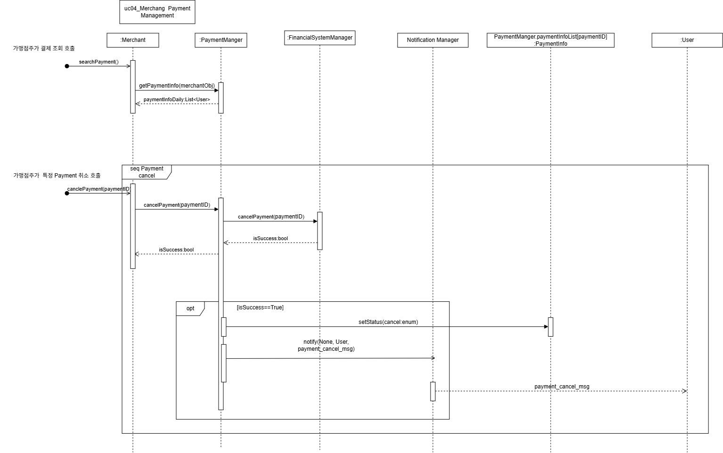

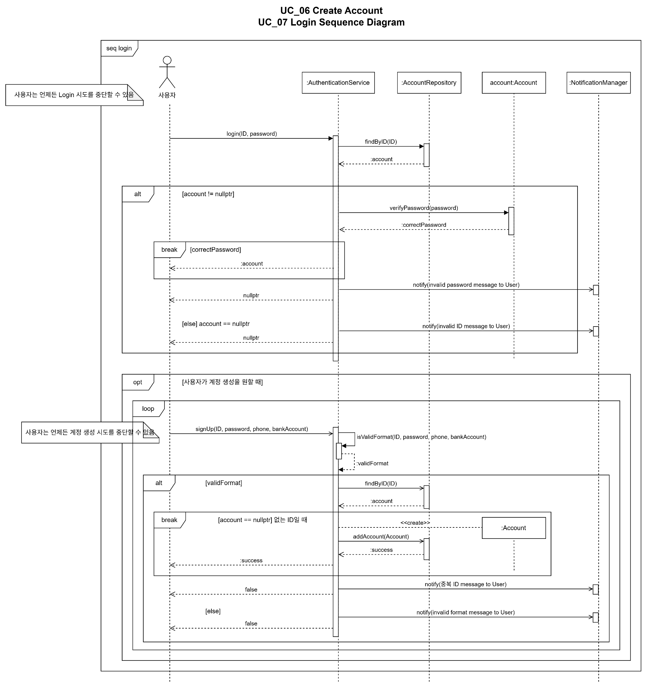

1.UC05, UC22
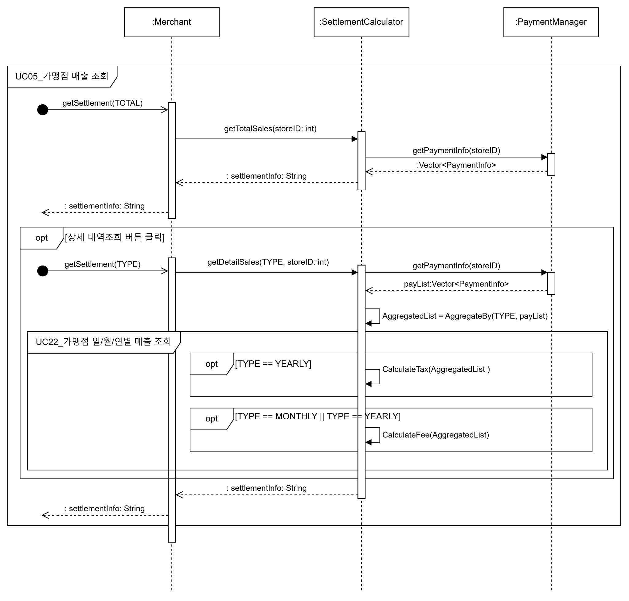

1.UC06, UC07 계정 생성, 로그인

1.UC09, UC04 / UC09
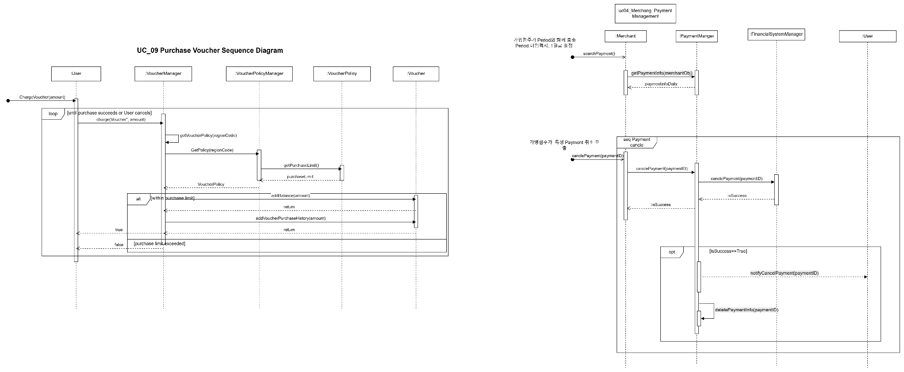

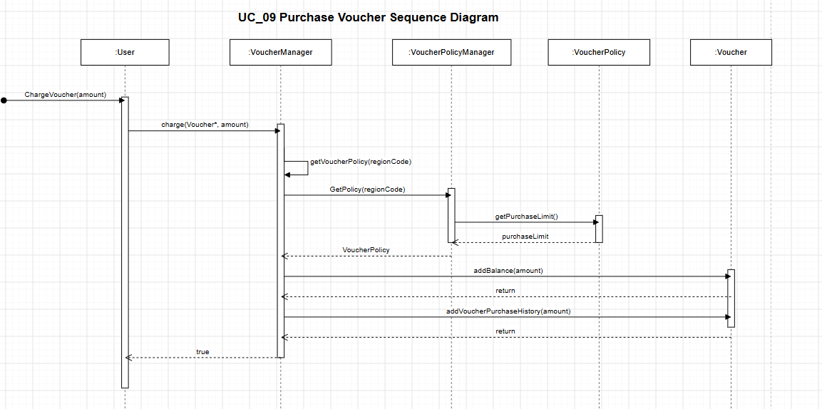

1.UC11
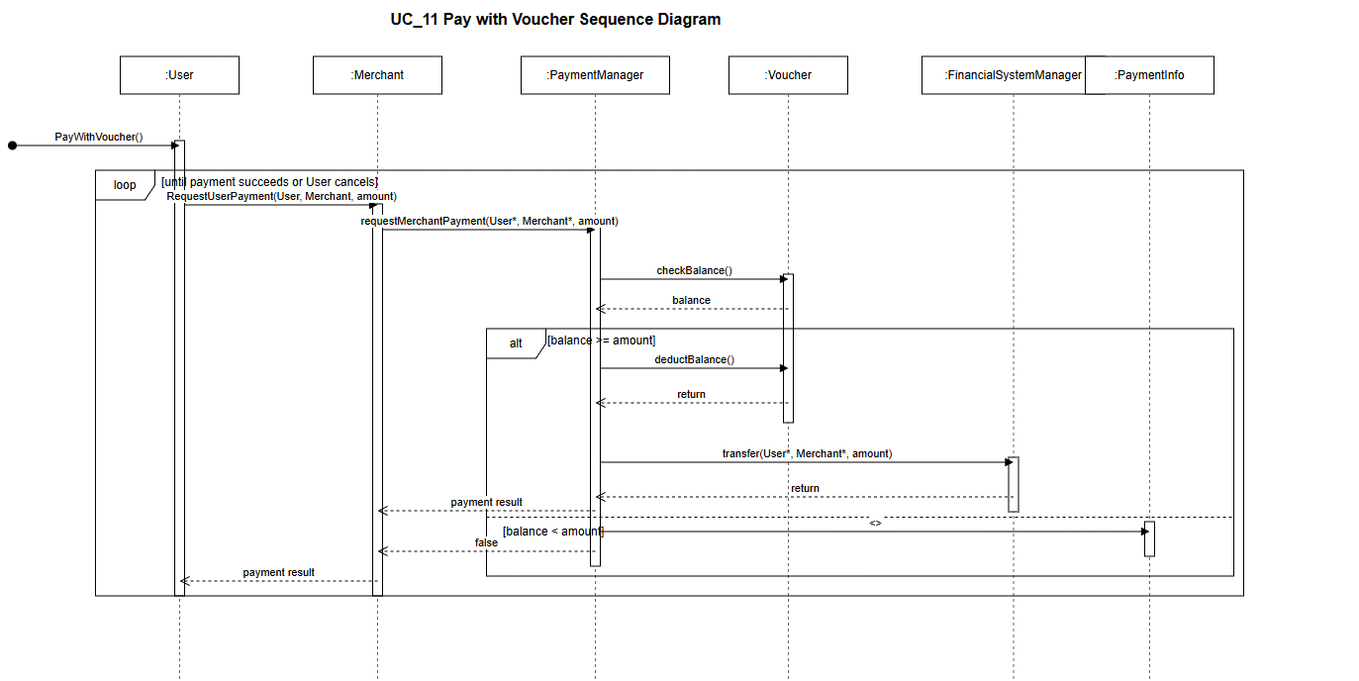

1.UC17
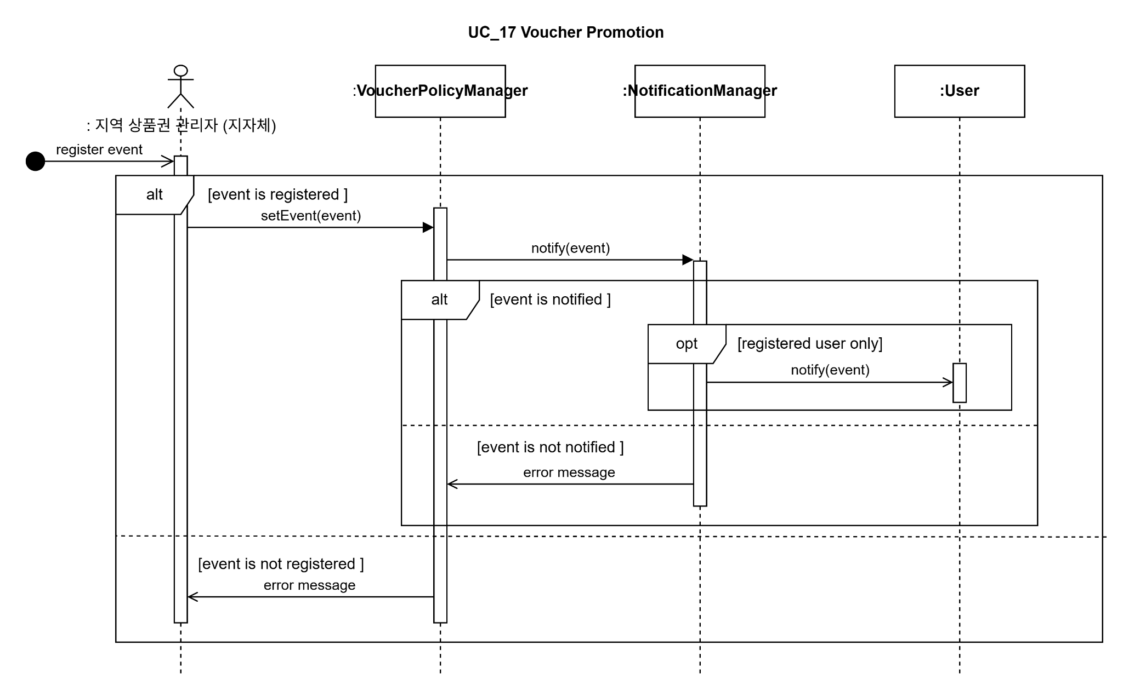

1.UC23

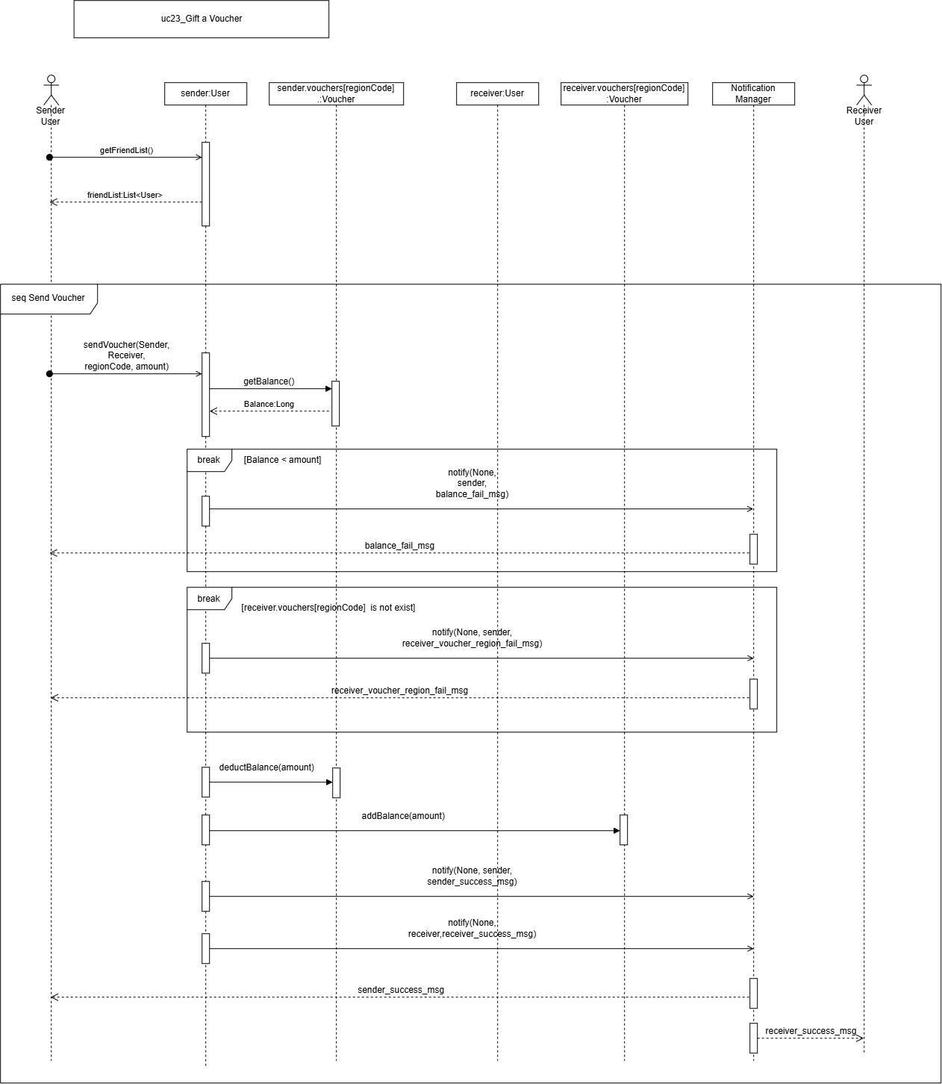

1.UC13 가맹점 검색

7.ClassDiagram
